关系图
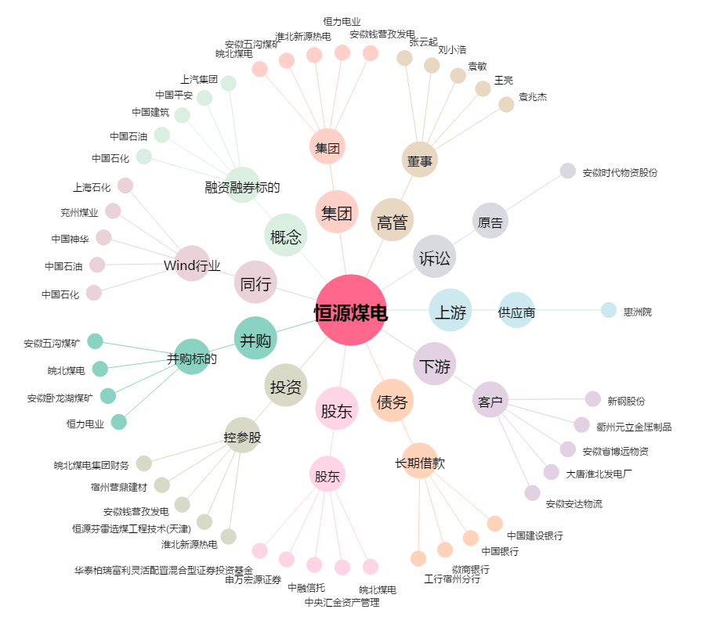
恒源煤电[600971.SH] - 关系概览图

